Modelo_2023 con base datos
Estándard 3.2 Horas de investigación académica y científica. |  |  |  |  |  |  |  | Estándard 3.4 Promedio de Citación |  |  |  |  |  |  |  | Estándard 3.6 Resultados de proyectos y programas de investigación |  |  | Estándard 3.8 Producción científica por profesor.

HACE | 2.9333333333 |  |  | THFAC | 0.065185185185 |  |  | Nro | Título | CP | CE | Clase Autor | AC | PCC | 2.2 | OL | TCP | #DIV/0! |  |  |  |  |  |  |  |  | ACP | 24.575
PHS | 45 |  |  |  |  |  |  | 1 | Artículo 1 | 2 |  | Profesor | 5 |  |  | L |  |  | Artículos de alto impacto
 |  |  |  |  |  |  |  | 2 | Artículo 2 | 8 |  | Profesor |  |  |  | CP* |  |  |  |  |  |  | ACA | 3.1875
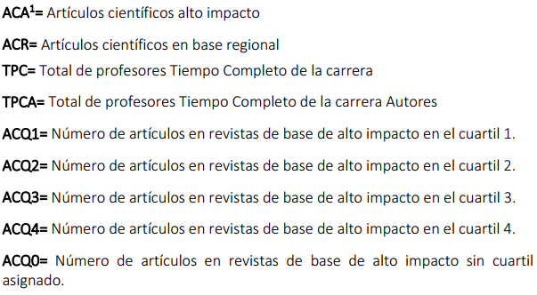
 |  |  |  |  |  |  |  | 3 | Artículo 3 | 0 |  | Profesor |  |  |  | TC* |  |  |  | TPC | 20
 | Sem1 | Sem2 | Sem3 |  | Sem1 | Sem2 | Sem3 | 4 | Artículo 4 | 1 |  | Estudiante |  |  |  | PI |  |  |  | TPCA | 15
Estudiante 1 | 2 | 2 | 3 |  | 45 | 45 | 45 | 5 | Artículo 5 | 0 |  | Estudiante |  |  |  | PA
Estudiante 2 | 4 | 1 | 3 |  | 45 | 45 | 45 |  |  |  |  |  |  |  |  | DPT |  |  |  | ACQ1 | 3
Estudiante 3 | 4 | 4 | 4 |  | 45 | 45 | 45 |  |  |  |  |  |  |  |  | AC |  |  |  | ACQ2 | 1
Estudiante 4 | 2 | 2 | 2 |  | 45 | 45 | 45 |  |  |  |  |  |  |  |  | TPPI |  |  |  | ACQ3
Estudiante 5 | 4 | 5 | 2 |  | 45 | 45 | 45 |  |  |  |  |  |  |  |  |  |  |  |  | ACQ4 | 2
 |  |  |  |  |  |  |  |  |  |  |  |  |  |  |  |  |  |  |  | ACQ0

 |  |  |  |  |  |  |  |  |  |  |  |  |  |  |  |  |  |  | Artículos base regional
 |  |  |  |  |  |  |  |  |  |  |  |  |  |  |  |  |  |  |  |  |  |  |  |  |  |  |  |  | ACR | 12
 |  |  |  |  |  |  |  |  |  |  |  |  |  |  |  |  |  |  |  | NAP | 5
 |  |  |  |  |  |  |  |  |  |  |  |  |  |  |  |  |  |  |  | Artículos
 |  |  |  |  |  |  |  |  |  |  |  |  |  |  |  |  |  |  |  | A1 | Título
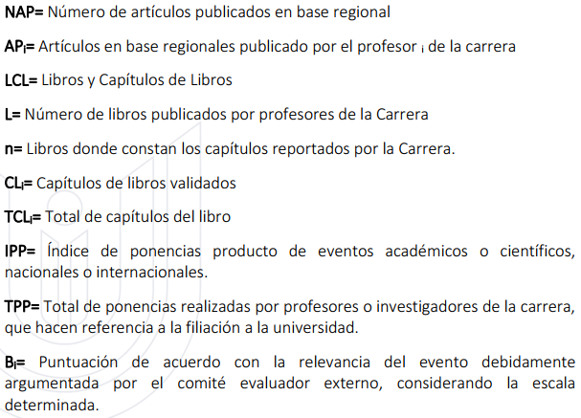
 |  |  |  |  |  |  |  |  |  |  |  |  |  |  |  |  |  |  |  | A2
 |  |  |  |  |  |  |  |  |  |  |  |  |  |  |  |  |  |  |  | A3
 |  |  |  |  |  |  |  |  |  |  |  |  |  |  |  |  |  |  |  | A4
 |  |  |  |  |  |  |  |  |  |  |  |  |  |  |  |  |  |  |  | A5

 |  |  |  |  |  |  |  |  |  |  |  |  |  |  |  |  |  |  |  |  |  | Artículos
 |  |  |  |  |  |  |  |  |  |  |  |  |  |  |  |  |  |  |  | Profesores | Cantidad | A1 | A2 | A3 | A4 | A5
 |  |  |  |  |  |  |  |  |  |  |  |  |  |  |  |  |  |  |  | P1 | 1 | 1
 |  |  |  |  |  |  |  |  |  |  |  |  |  |  |  |  |  |  |  | P2 | 2 | 1 | 1
 |  |  |  |  |  |  |  |  |  |  |  |  |  |  |  |  |  |  |  | P3 | 1 |  |  | 1
 |  |  |  |  |  |  |  |  |  |  |  |  |  |  |  |  |  |  |  | P4 | 1 |  |  |  | 1
 |  |  |  |  |  |  |  |  |  |  |  |  |  |  |  |  |  |  |  | P5 | 5 | 1 | 1 | 1 | 1 | 1
 |  |  |  |  |  |  |  |  |  |  |  |  |  |  |  |  |  |  |  | P6 | 2 |  | 1 |  | 1
 |  |  |  |  |  |  |  |  |  |  |  |  |  |  |  |  |  |  |  | P7 | 1 |  |  | 1
 |  |  |  |  |  |  |  |  |  |  |  |  |  |  |  |  |  |  |  | P8 | 1 |  |  |  |  | 1
 |  |  |  |  |  |  |  |  |  |  |  |  |  |  |  |  |  |  |  | P9 | 1 |  |  |  |  | 1
 |  |  |  |  |  |  |  |  |  |  |  |  |  |  |  |  |  |  |  | P10 | 1 | 1
 |  |  |  |  |  |  |  |  |  |  |  |  |  |  |  |  |  |  |  |  | 16 | 4 | 3 | 3 | 3 | 3 | 16

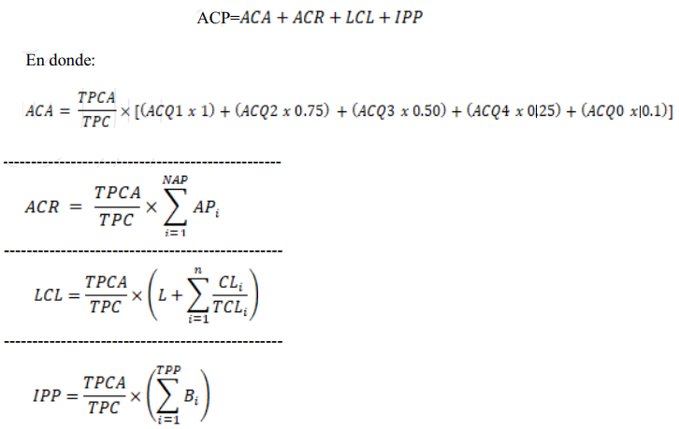
 |  |  |  |  |  |  |  |  |  |  |  |  |  |  |  |  |  |  | Libros y capítulos de libros
 |  |  |  |  |  |  |  |  |  |  |  |  |  |  |  |  |  |  |  |  |  |  |  |  |  | LCL | 5.2625

 |  |  |  |  |  |  |  |  |  |  |  |  |  |  |  |  |  |  |  | L | 4

 |  |  |  |  |  |  |  |  |  |  |  |  |  |  |  |  |  |  |  | CLi | 14
 |  |  |  |  |  |  |  |  |  |  |  |  |  |  |  |  |  |  |  | TCLi | 27
 |  |  |  |  |  |  |  |  |  |  |  |  |  |  |  |  |  |  |  | n | 6

 |  |  |  |  |  |  |  |  |  |  |  |  |  |  |  |  |  |  |  | Libros de cap | Libro | Capítulos CL | TCL
 |  |  |  |  |  |  |  |  |  |  |  |  |  |  |  |  |  |  |  | 1 | L1 | 2 | 5 | 0.4
 |  |  |  |  |  |  |  |  |  |  |  |  |  |  |  |  |  |  |  | 2 | L2 | 3 | 4 | 0.75
 |  |  |  |  |  |  |  |  |  |  |  |  |  |  |  |  |  |  |  | 3 | L3 | 1 | 5 | 0.2
 |  |  |  |  |  |  |  |  |  |  |  |  |  |  |  |  |  |  |  | 4 | L4 | 2 | 4 | 0.5
 |  |  |  |  |  |  |  |  |  |  |  |  |  |  |  |  |  |  |  | 5 | L5 | 5 | 6 | 0.83333333333
 |  |  |  |  |  |  |  |  |  |  |  |  |  |  |  |  |  |  |  | 6 | L6 | 1 | 3 | 0.333
 |  |  |  |  |  |  |  |  |  |  |  |  |  |  |  |  |  |  |  |  |  | 14 | 27 | 3.017

 |  |  |  |  |  |  |  |  |  |  |  |  |  |  |  |  |  |  |  |  |  |  |  |  |  | IPP | 4.125
 |  |  |  |  |  |  |  |  |  |  |  |  |  |  |  |  |  |  |  | Nro | Evento | bi
 |  |  |  |  |  |  |  |  |  |  |  |  |  |  |  |  |  |  |  | 1 | E1 | 1.5
 |  |  |  |  |  |  |  |  |  |  |  |  |  |  |  |  |  |  |  | 2 | E2 | 1
 |  |  |  |  |  |  |  |  |  |  |  |  |  |  |  |  |  |  |  | 3 | E3 | 1
 |  |  |  |  |  |  |  |  |  |  |  |  |  |  |  |  |  |  |  | 4 | E4 | 0.5
 |  |  |  |  |  |  |  |  |  |  |  |  |  |  |  |  |  |  |  | 5 | E5 | 0
 |  |  |  |  |  |  |  |  |  |  |  |  |  |  |  |  |  |  |  | 6 | E6 | 1.5

 |  |  |  |  |  |  |  |  |  |  |  |  |  |  |  |  |  |  |  |  |  | 5.5

 |  |  |  |  |  |  |  |  |  |  |  |  |  |  |  |  |  |  |  |  |  | Atamente relevante |  | 1.5
 |  |  |  |  |  |  |  |  |  |  |  |  |  |  |  |  |  |  |  |  |  | Medianamente relevante |  | 1
 |  |  |  |  |  |  |  |  |  |  |  |  |  |  |  |  |  |  |  |  |  | Poco relevante |  | 0.5
 |  |  |  |  |  |  |  |  |  |  |  |  |  |  |  |  |  |  |  |  |  | No relevante |  | 0

